Лист1
 |  |  | Прайс-лист на махровые изделия
 |  |  | Действует с 01.03.2024 г. Цены указаны в рублях РФ
 | Артикул | Фото | Описание (плотность, цвет) | НАЛИЧИЕ на 01.03.2024 | Размер коврик 50*70, для рук 40*70, для лица 50*90, банное 70*140, большое 100*180 | Базовая оптовая цена | При покупке от 10 000 -5% | При покупке от 50 000 -10% | При покупке от 100 000р -15% | При покупке от 300 000р -20 | ЗАКАЗ
1 | 101 | 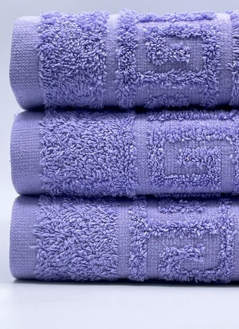 | Полотенце махровое 100% Хлопок, Плотность 430 г/м.кв. (с жаккардовым бордюром "Греческий" Цвет VIOLET | в наличии | Ножки 50х70 | 300 ₽ | 285.00 ₽ | 270 ₽ | 255.00 ₽ | 240.00 ₽
 |  |  |  | в наличии | 40х70 | 140 ₽ | 133.00 ₽ | 126 ₽ | 119.00 ₽ | 112.00 ₽
 |  |  |  | в наличии | 50х90 | 220 ₽ | 209.00 ₽ | 198 ₽ | 187.00 ₽ | 176.00 ₽
 |  |  |  | в наличии | 70*140 | 470 ₽ | 446.50 ₽ | 423 ₽ | 399.50 ₽ | 376.00 ₽
 |  |  |  | в наличии | 100х180 | 830 ₽ | 788.50 ₽ | 747 ₽ | 705.50 ₽ | 664.00 ₽
2 | 102 | 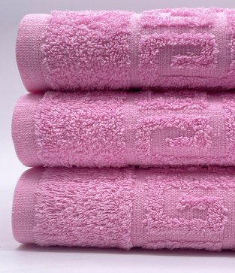 | Полотенце махровое 100% Хлопок, Плотность 430 г/м.кв. (с жаккардовым бордюром "Греческий" Цвет FAIRY TALE | в наличии | Ножки 50х70 | 300 ₽ | 285.00 ₽ | 270 ₽ | 255.00 ₽ | 240.00 ₽
 |  |  |  | в наличии | 40х70 | 140 ₽ | 133.00 ₽ | 126 ₽ | 119.00 ₽ | 112.00 ₽
 |  |  |  | в наличии | 50х90 | 220 ₽ | 209.00 ₽ | 198 ₽ | 187.00 ₽ | 176.00 ₽
 |  |  |  | в наличии | 70*140 | 470 ₽ | 446.50 ₽ | 423 ₽ | 399.50 ₽ | 376.00 ₽
 |  |  |  | в наличии | 100х180 | 830 ₽ | 788.50 ₽ | 747 ₽ | 705.50 ₽ | 664.00 ₽
3 | 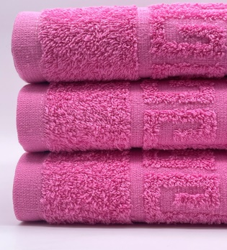 103 |  | Полотенце махровое 100% Хлопок, Плотность 430 г/м.кв. б/бордюра Цвет AURORA PINK | в наличии | 40х70 | 140 ₽ | 133.00 ₽ | 126 ₽ | 119.00 ₽ | 112.00 ₽
 |  |  |  | в наличии | 50х90 | 220 ₽ | 209.00 ₽ | 198 ₽ | 187.00 ₽ | 176.00 ₽
 |  |  |  | в наличии | 70*140 | 470 ₽ | 446.50 ₽ | 423 ₽ | 399.50 ₽ | 376.00 ₽
4 | 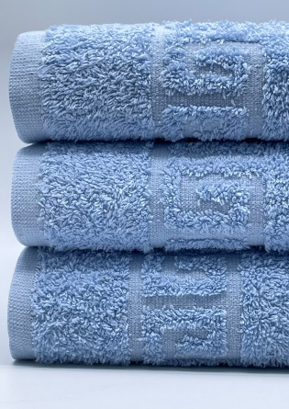 104 |  | Полотенце махровое 100% Хлопок, Плотность 430 г/м.кв. (с жаккардовым бордюром "Греческий" Цвет: BABY BLUE | в наличии | Ножки 50х70 | 300 ₽ | 285.00 ₽ | 270 ₽ | 255.00 ₽ | 240.00 ₽
 |  |  |  | в наличии | 40х70 | 140 ₽ | 133.00 ₽ | 126 ₽ | 119.00 ₽ | 112.00 ₽
 |  |  |  | в наличии | 50х90 | 220 ₽ | 209.00 ₽ | 198 ₽ | 187.00 ₽ | 176.00 ₽
 |  |  |  | в наличии | 70*140 | 470 ₽ | 446.50 ₽ | 423 ₽ | 399.50 ₽ | 376.00 ₽
 |  |  |  | в наличии | 100х180 | 830 ₽ | 788.50 ₽ | 747 ₽ | 705.50 ₽ | 664.00 ₽
5 | 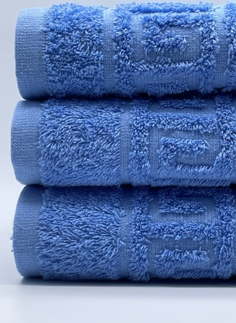 105 |  | Полотенце махровое 100% Хлопок, Плотность 430 г/м.кв. (с жаккардовым бордюром "Греческий" Цвет LITTLE BOY BLUE | в наличии | Ножки 50х70 | 300 ₽ | 285.00 ₽ | 270 ₽ | 255.00 ₽ | 240.00 ₽
 |  |  |  | в наличии | 40х70 | 140 ₽ | 133.00 ₽ | 126 ₽ | 119.00 ₽ | 112.00 ₽
 |  |  |  | в наличии | 50х90 | 220 ₽ | 209.00 ₽ | 198 ₽ | 187.00 ₽ | 176.00 ₽
 |  |  |  | в наличии | 70*140 | 470 ₽ | 446.50 ₽ | 423 ₽ | 399.50 ₽ | 376.00 ₽
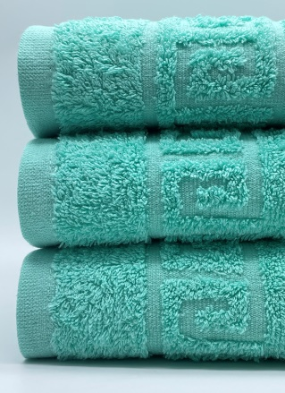
 |  |  |  | в наличии | 100х180 | 830 ₽ | 788.50 ₽ | 747 ₽ | 705.50 ₽ | 664.00 ₽
6 | 108 |  | Полотенце махровое 100% Хлопок, Плотность 430 г/м.кв. (с жаккардовым бордюром "Греческий" Цвет OPAL | в наличии | Ножки 50х70 | 300 ₽ | 285.00 ₽ | 270 ₽ | 255.00 ₽ | 240.00 ₽
 |  |  |  | в наличии | 40х70 | 140 ₽ | 133.00 ₽ | 126 ₽ | 119.00 ₽ | 112.00 ₽
 |  |  |  | в наличии | 50х90 | 220 ₽ | 209.00 ₽ | 198 ₽ | 187.00 ₽ | 176.00 ₽
 |  |  |  | в наличии | 70*140 | 470 ₽ | 446.50 ₽ | 423 ₽ | 399.50 ₽ | 376.00 ₽
 |  |  |  | в наличии | 100х180 | 830 ₽ | 788.50 ₽ | 747 ₽ | 705.50 ₽ | 664.00 ₽
7 | 109 | 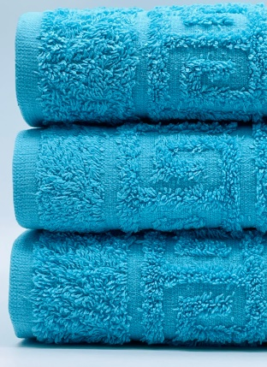 | Полотенце махровое 100% Хлопок, Плотность 430 г/м.кв. (с жаккардовым бордюром "Греческий" Цвет BLUE ATOLL | в наличии | Ножки 50х70 | 300 ₽ | 285.00 ₽ | 270 ₽ | 255.00 ₽ | 240.00 ₽
 |  |  |  | в наличии | 40х70 | 140 ₽ | 133.00 ₽ | 126 ₽ | 119.00 ₽ | 112.00 ₽
 |  |  |  | в наличии | 50х90 | 220 ₽ | 209.00 ₽ | 198 ₽ | 187.00 ₽ | 176.00 ₽
 |  |  |  | в наличии | 70*140 | 470 ₽ | 446.50 ₽ | 423 ₽ | 399.50 ₽ | 376.00 ₽
 |  |  |  | в наличии | 100х180 | 830 ₽ | 788.50 ₽ | 747 ₽ | 705.50 ₽ | 664.00 ₽
8 | 110 | 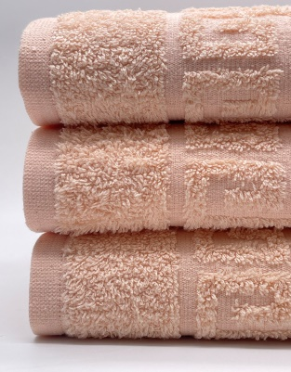 | Полотенце махровое 100% Хлопок, Плотность 430 г/м.кв. б/бордюра Цвет AUTEMN BLOND | в наличии | 40х70 | 140 ₽ | 133.00 ₽ | 126 ₽ | 119.00 ₽ | 112.00 ₽
 |  |  |  | в наличии | 50х90 | 220 ₽ | 209.00 ₽ | 198 ₽ | 187.00 ₽ | 176.00 ₽
 |  |  |  | в наличии | 70*140 | 470 ₽ | 446.50 ₽ | 423 ₽ | 399.50 ₽ | 376.00 ₽
9 | 111 | 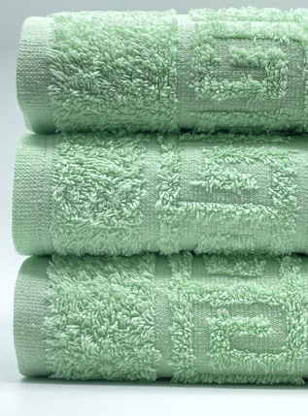 | Полотенце махровое 100% Хлопок, Плотность 430 г/м.кв. (с жаккардовым бордюром "Греческий" Цвет PATINA GREEN | в наличии | Ножки 50х70 | 300 ₽ | 285.00 ₽ | 270 ₽ | 255.00 ₽ | 240.00 ₽
 |  |  |  | в наличии | 40х70 | 140 ₽ | 133.00 ₽ | 126 ₽ | 119.00 ₽ | 112.00 ₽
 |  |  |  | в наличии | 50х90 | 220 ₽ | 209.00 ₽ | 198 ₽ | 187.00 ₽ | 176.00 ₽
 |  |  |  | в наличии | 70*140 | 470 ₽ | 446.50 ₽ | 423 ₽ | 399.50 ₽ | 376.00 ₽
 |  |  |  | в наличии | 100х180 | 830 ₽ | 788.50 ₽ | 747 ₽ | 705.50 ₽ | 664.00 ₽
10 | 112 | 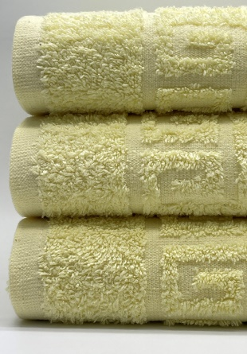 | Полотенце махровое 100% Хлопок, Плотность 430 г/м.кв. (с жаккардовым бордюром "Греческий" Цвет ELFIN YELLOW | в наличии | Ножки 50х70 | 300 ₽ | 285.00 ₽ | 270 ₽ | 255.00 ₽ | 240.00 ₽
 |  |  |  | в наличии | 40х70 | 140 ₽ | 133.00 ₽ | 126 ₽ | 119.00 ₽ | 112.00 ₽
 |  |  |  | в наличии | 50х90 | 220 ₽ | 209.00 ₽ | 198 ₽ | 187.00 ₽ | 176.00 ₽
 |  |  |  | в наличии | 70*140 | 470 ₽ | 446.50 ₽ | 423 ₽ | 399.50 ₽ | 376.00 ₽
 |  |  |  | в наличии | 100х180 | 830 ₽ | 788.50 ₽ | 747 ₽ | 705.50 ₽ | 664.00 ₽
11 | 117 | 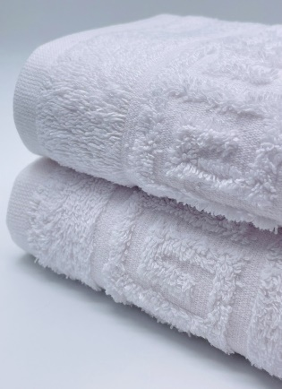 | Полотенце махровое 100% Хлопок, Плотность 430 г/м.кв. (с жаккардовым бордюром "Греческий" Цвет БЕЛЫЙ | в наличии | Ножки 50х70 | 300 ₽ | 285.00 ₽ | 270 ₽ | 255.00 ₽ | 240.00 ₽
 |  |  |  | в наличии | 40х70 | 140 ₽ | 133.00 ₽ | 126 ₽ | 119.00 ₽ | 112.00 ₽
 |  |  |  | в наличии | 50х90 | 220 ₽ | 209.00 ₽ | 198 ₽ | 187.00 ₽ | 176.00 ₽
 |  |  |  | в наличии | 70*140 | 470 ₽ | 446.50 ₽ | 423 ₽ | 399.50 ₽ | 376.00 ₽
 |  |  |  | в наличии | 100х180 | 830 ₽ | 788.50 ₽ | 747 ₽ | 705.50 ₽ | 664.00 ₽
12 | 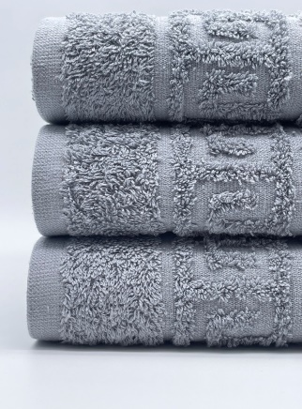 116 |  | Полотенце махровое 100% Хлопок, Плотность 430 г/м.кв. (с жаккардовым бордюром "Греческий" Цвет СЕРЫЙ | в наличии | Ножки 50х70 | 300 ₽ | 285.00 ₽ | 270 ₽ | 255.00 ₽ | 240.00 ₽
 |  |  |  | в наличии | 40х70 | 140 ₽ | 133.00 ₽ | 126 ₽ | 119.00 ₽ | 112.00 ₽
 |  |  |  | в наличии | 50х90 | 220 ₽ | 209.00 ₽ | 198 ₽ | 187.00 ₽ | 176.00 ₽
 |  |  |  | в наличии | 70*140 | 470 ₽ | 446.50 ₽ | 423 ₽ | 399.50 ₽ | 376.00 ₽
 |  |  |  | в наличии | 100х180 | 830 ₽ | 788.50 ₽ | 747 ₽ | 705.50 ₽ | 664.00 ₽

